关系图
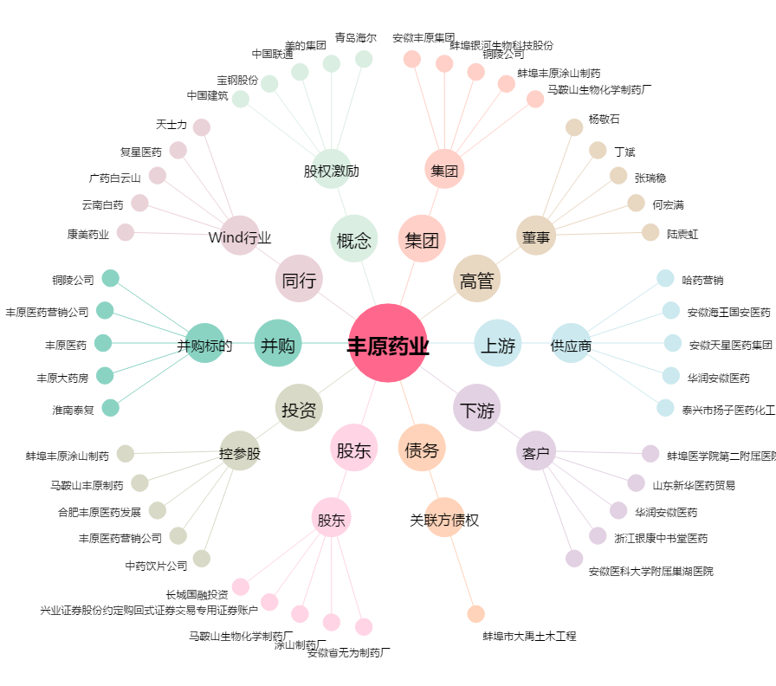
丰原药业[000153.SZ] - 关系概览图

